日付更新
○ | 時刻の表示
 | 基本設計：
 |  | ・ | 一定時間(100msec)ごとに時刻を表示/更新する。
 |  | ・ | 表示される時刻は、「分」単位。
 |  | ・ | 「日付」と「時刻」は、別々に表示する。

 | 詳細設計：
 |  | ・ | 時刻の更新処理のタイマーは、Qtのタイマーを使用する。
 |  | ・ | 時刻の表示フォーマット変更に対応するために、時刻を持つクラスと表示方法を管理するクラスを別々にする。
 |  | ・ | Builderパターンを適用して、時刻を表示するようにする。

Timer(Qt)
main
CDateTimer
Builder
CDateTime
dateLabel/
timeLable

Timer dispatch
createDate

getTime

setText
(UpdateView?)

createTime

getTime

setText
(UpdateView?)

回転数_速度_更新
○ | 速度/回転数の更新
 | 基本設計：
 |  | ・ | 割込み発生の時間間隔から、回転数を算出する。
 |  | ・ | 回転数の単位は、「rpm」とする。
 |  | ・ | 速度は、回転数から算出する。
 |  | ・ | 速度の単位は、「km/h」とする。
 |  | ・ | 回転数/速度ともに表示する。
 |  | ・ | 回転数/速度の表示は、データの取得と同時に行う。
 |  | ・ | 回転数/速度の表示は、一定時間ごとに更新する。
 |  | ・ | 回転数/速度が「一定に保たれている」場合には、更新間隔を長くする。

 | 詳細設計：
 |  | ・ | 更新タイマーは、Qtのタイマーを使用する。
 |  | ・ | 回転数と速度は、別表示とする。
 |  | ・ | 回転数は、整数表示とする。
 |  | ・ | 速度は、小数点以下第2位まで算出/表示する。
 |  | ・ | 詳細なシーケンス図は、下記。

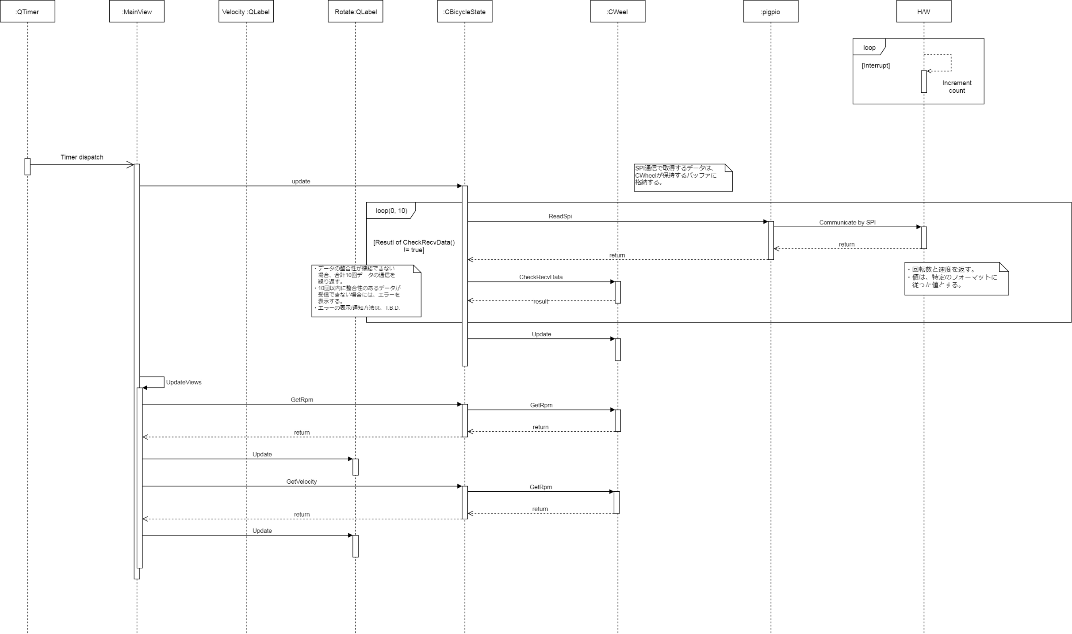

 |  | ・ | H/W側では、下記の処理を実行する。
 |  |  |  | ‥ | 回転数に乗るノイズの除去
 |  |  |  |  | → | ノイズの除去は、移動平均フィルターで実施する。
 |  |  |  | ‥ | 回転数は、RPM単位で算出する。
 |  |  |  | ‥ | 速度の算出
 |  |  |  | ‥ | 速度は、「km/h」単位で算出する。
 |  |  |  | ‥ | 速度は、小数点以下第2位まで算出する。
 |  |  |  |  | ※ | LSB = 0.001[km/h]
 |  | ・ | H/Wには、Arduino nano互換の中華版を使用する。
 |  | ・ | RaspberryPi3とArduino nanoのデータ交換は、SPI通信で行う。
 |  | ・ | Arduino nano → RaspberryPi3の送信データフォーマットは、下記。

 |  |  |  | バイトIndex |  |  |  | データ(値) | データ内容
 |  |  |  | 開始 |  | 終了 | サイズ
 |  |  |  | 0 |  | 3 | 4 | - | 回転数(RPM単位) / リトルエンディアン
 |  |  |  | 4 |  | 7 | 4 | - | 速度(km/h、小数部分) / リトルエンディアン
 |  |  |  | 8 |  | 11 | 4 | - | 速度(km/h、整数部分) / リトルエンディアン
 |  |  |  | 12 |  | 12 | 1 | - | チェックサム(対象範囲：0～5バイト目)

 |  |  |  | 合計 |  |  | 13

ブレーキ状態_更新
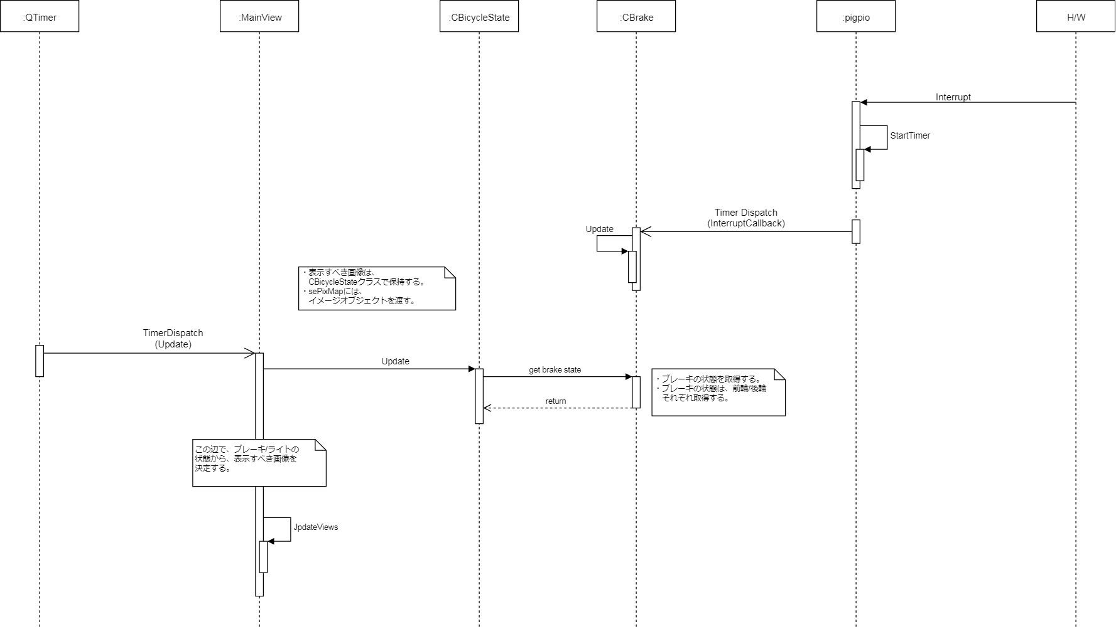
○ | ブレーキのON/OFF状態の更新
 | 基本設計
 |  | ・ | 割り込みの発生に従って、ブレーキON/OFFの表示を切り替える。
 |  | ・ | チャタリング対策の間隔は、おおよそ10msecとする。
 |  | ・ | ブレーキON状態の時には、画面を対応する表示に更新する。
 |  | ・ | ブレーキOFF状態の時には、画面にブレーキを表示しない。

 | 詳細設計
 |  | ・ | チャタリング対策は、pigpioライブラリで行う。
 |  | ・ | ブレーキのON/OFFの状態は、チャタリング後のピンのHIGH/LOWに基づいて更新する。
 |  | ・ | 割り込みは、立ち上がり/立下りの両方で発生させる。
 |  | ・ | 表示の更新のためのタイマーは、Qtのタイマーを利用する。

ライト点灯状態_更新(自動の場合)
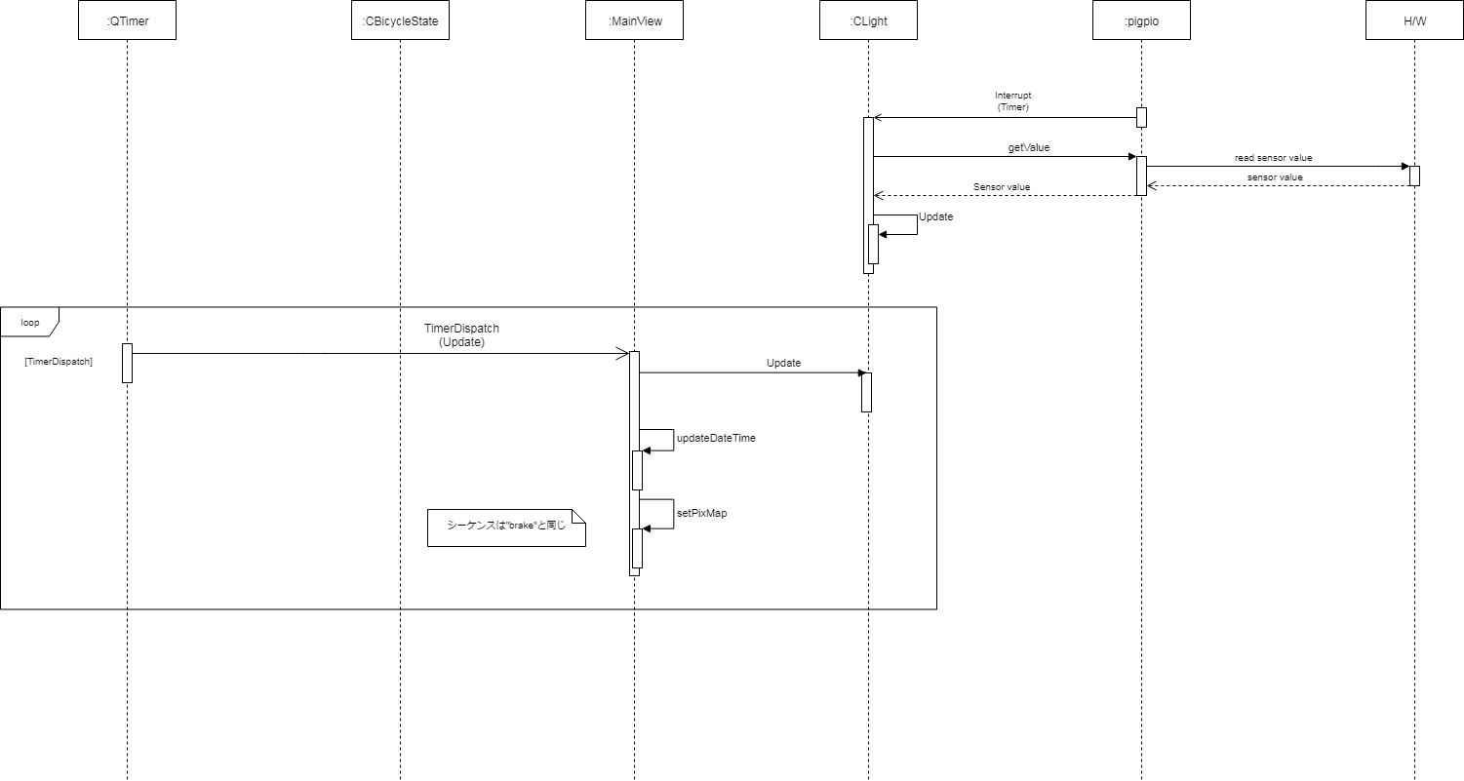
○ | ライトの点灯状態のの更新
 | 基本設計
 |  | ・ | 明りセンサーの値に従って、点灯のON/OFFを切り替える。
 |  | ・ | センサーの値の読込みは、1secごとに行う。

 | 詳細設計

ライト点灯状態_更新(手動の場合)
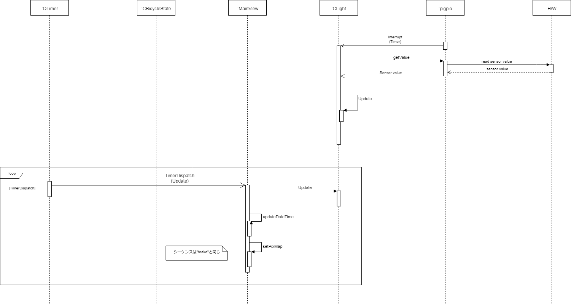
○ | ライトの点灯状態のの更新
 | 基本設計
 |  | ・ | 明りセンサーの値に従って、点灯のON/OFFを切り替える。
 |  | ・ | センサーの値の読込みは、1secごとに行う。

 | 詳細設計

